Project info


In te vullen door de klant
In te vullen door WPS

Project name | Parking "Naam parking"

Address
Street
Postal code
City
Country

Customer Project leader
Email
Phone

WPS Projectleader | in te vullen door WPS
WPS Sales manager | in te vullen door WPS

Expected installation date | in te vullen door WPS

User Communication
Project name | Parking "Naam parking"

Ticket layout: standaard dient er steeds op te staan:naam parking, barcode + nummer, datum en tijd van inrijden, naam van het station, nummerplaat indien gewenst
Receipt Layout: Standaard staat er op: naam parking, %btw, datum en tijd van betaling, ticketnummer, btw-nummer klant indien gewenst
POF Screen Format: Speciale teksten buiten de standaard teksten? Extra logo? welke talen beschikbaar? NL/FR/ENG/D?
Entry Screen Format: Speciale teksten buiten de standaard teksten? Extra logo? welke talen beschikbaar? NL/FR/ENG/D?
Exit Screen Format: Speciale teksten buiten de standaard teksten? Extra logo? welke talen beschikbaar? NL/FR/ENG/D?

Ticket layout |  |  |  | Receipt layout
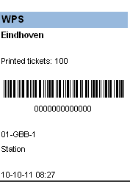
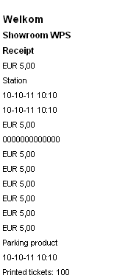
 |  | Title | Naam parking |  | Title | Naam parking
 |  | Place | Stad parking |  | Parking | Stad parking
 |  | Info 1 |  |  | Info 1 | 21% BTW
 |  | Info 2 |  |  | Info 2 | BTW nummer
 |  | Info 3 |  |  | Info 3
 |  | Info 4 | Barcode |  | Info 4
 |  | Info 5 | nummer barcode |  | Info 5
 |  | Info 6 |  |  | Info 6
 |  | Info 7 | naam station |  | Info 7
 |  | Info 8 | nummerplaat |  | Info 8
 |  | Info 9 | datum/tijd |  | Info 9
 |  | Info 10 |  |  | Info 10

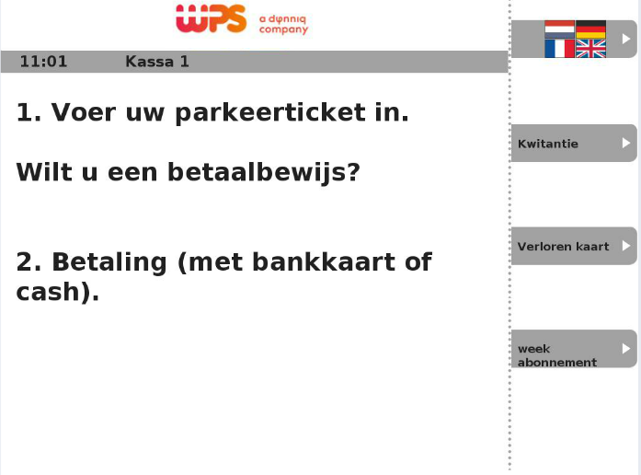
POF Screen format |  |  |  | Remark
 |  |  |  | Logos | yes/no
 |  |  |  | Language options | 1. NL 2. FR 3. ENG 4.D
 |  |  |  | <Data item>
 |  |  |  | <Data item>
 |  |  |  | <Data item>
 |  |  |  | <Data item>
 |  |  |  | <Data item>
 |  |  |  | <Data item>
 |  |  |  | <Data item>
 |  |  |  | <Data item>
 |  |  |  | <Data item>
 |  |  |  | <Data item>
 |  |  |  | <Data item>
 |  |  |  | <Data item>
 |  |  |  | <Data item>
 |  |  |  | <Data item>

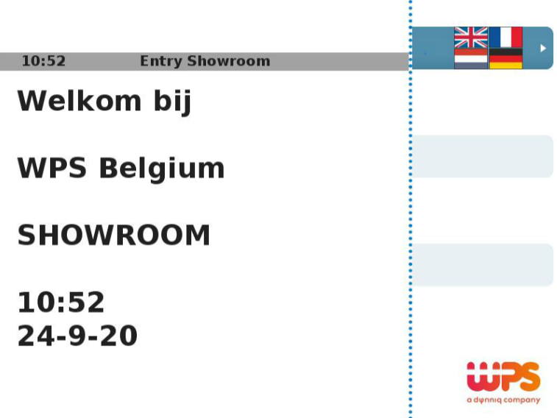
Entry Screen format |  |  |  | Remark
 |  |  |  | Logos | yes/no
 |  |  |  | Language options | 1. NL 2. FR 3. ENG 4.D
 |  |  |  | Start message
 |  |  |  | Drive through message
 |  |  |  | <Data item>
 |  |  |  | <Data item>
 |  |  |  | <Data item>
 |  |  |  | <Data item>
 |  |  |  | <Data item>
 |  |  |  | <Data item>
 |  |  |  | <Data item>
 |  |  |  | <Data item>
 |  |  |  | <Data item>
 |  |  |  | <Data item>
 |  |  |  | <Data item>
 |  |  |  | <Data item>

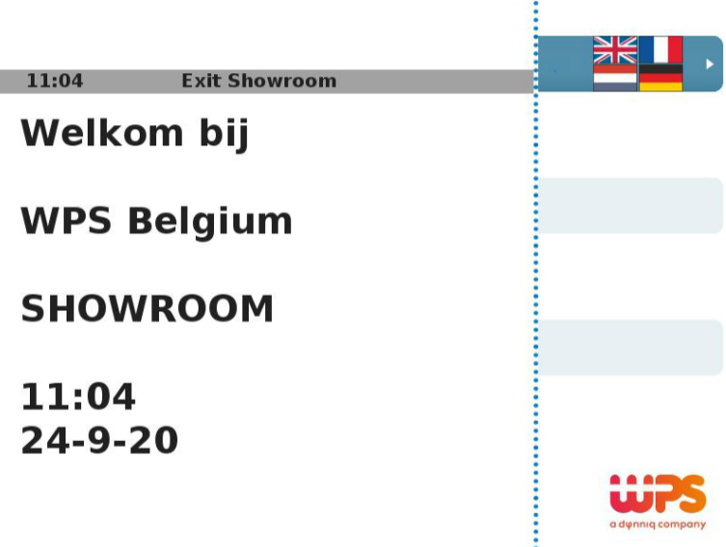
Exit Screen format |  |  |  | Remark
 |  |  |  | Logos | yes/no
 |  |  |  | Language options | 1. NL 2. FR 3. ENG 4.D
 |  |  |  | Start message
 |  |  |  | Drive through message
 |  |  |  | <Data item>
 |  |  |  | <Data item>
 |  |  |  | <Data item>
 |  |  |  | <Data item>
 |  |  |  | <Data item>
 |  |  |  | <Data item>
 |  |  |  | <Data item>
 |  |  |  | <Data item>
 |  |  |  | <Data item>
 |  |  |  | <Data item>
 |  |  |  | <Data item>
 |  |  |  | <Data item>

